発電機使用内容確認書
 | ＜発電機使用内容確認書＞
 | ＊発電機ご使用にあたって、事前に使用内容の確認をしています。使用機材の定格消費電力をご記入ください。
 | 発電機不具合を未然に防ぐためですので、ご協力をお願いいたします。
 | ＊電気機器は、始動時に、定格消費電力の１．５倍～２倍の電力を必要とします。特に、音響機材や照明機材は
 | 発電機容量に余裕が必要です。
 | ＊電力オーバーの場合、ショートによる発電機や接続機器の故障や、発火による火災の可能性がございますので、
 | 内容確認の上、発電機の代替または、数量変更をご提案する事があります。その場合は従って頂きます様ご了承ください。

 | 月 日（ ）までに生協へ提出をお願いします。ご協力宜しくお願い致します。

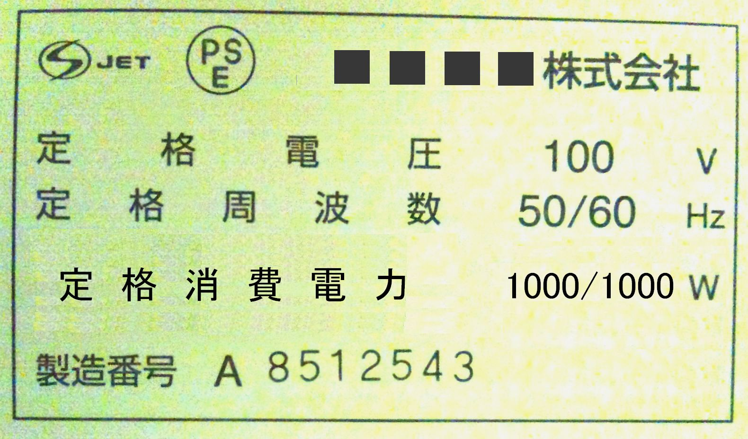
 | 定格消費電力とはこちら。 |  |  | 大学名 | 慶應義塾大学
 |  |  |  | 団体名 | 七夕祭実行委員会
 |  |  |  | 責任者名 | 織姫 花子
 |  |  |  | 使用台数（希望） | ２．２KW×2台 ・ ２．７KW× 台

 | 使用器具名 | 定格消費電力 （Ｗ数） | 数量 | 定格消費電力合計 | 利用の目的 ・ 設置の仕方 （特に、音響機材は具体的にお願いします。）
 | 例：パワーアンプ | 1000Ｗ | 2台 | 2000W | 例：ライブのため、２台を別々の場所で使用します。 騒音対策のため、発電機をアンプから１０ｍ離します。
1
2
3
4
5
6
7
8
 | 業者コメント：
 | 備考：
☆★発電機に接続する可能性のある電化製品は、
全て記入してください☆★

 | ＊上記以外の電化製品を接続された場合、発電機の不具合及び故障については保証いたしかねます。
 | ＊上記以外の電化製品を使用されたことによる、発電機故障の修理費用については実費を申し受けます。
 | ＊ノートPC、携帯電話など精密機器は接続できません。接続して機器に不具合が生じた場合は保障いたしかねます。
 | ＊本紙を提出されない場合、発電機をレンタルすることができません。期日までにご提出ください。
エイトレント株式会社 学園祭チーム 平日営業時間 9:00～18:00
ＴＥＬ：03-6893-1873 ＦＡＸ：03-6893-1870

